Sheet1
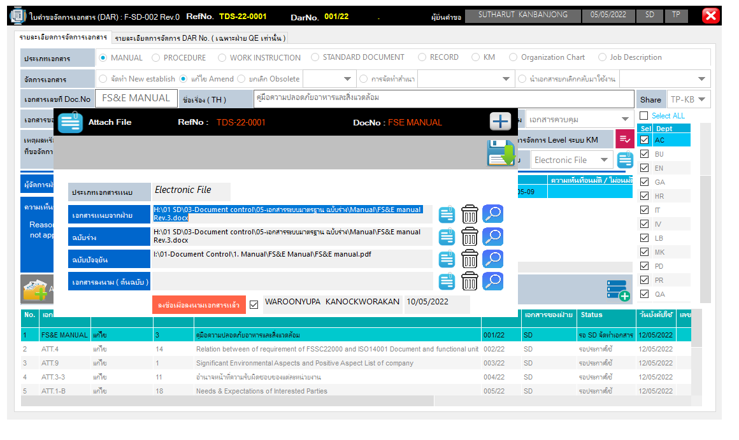

PAPER | รอประกาศใช้

Sheet2
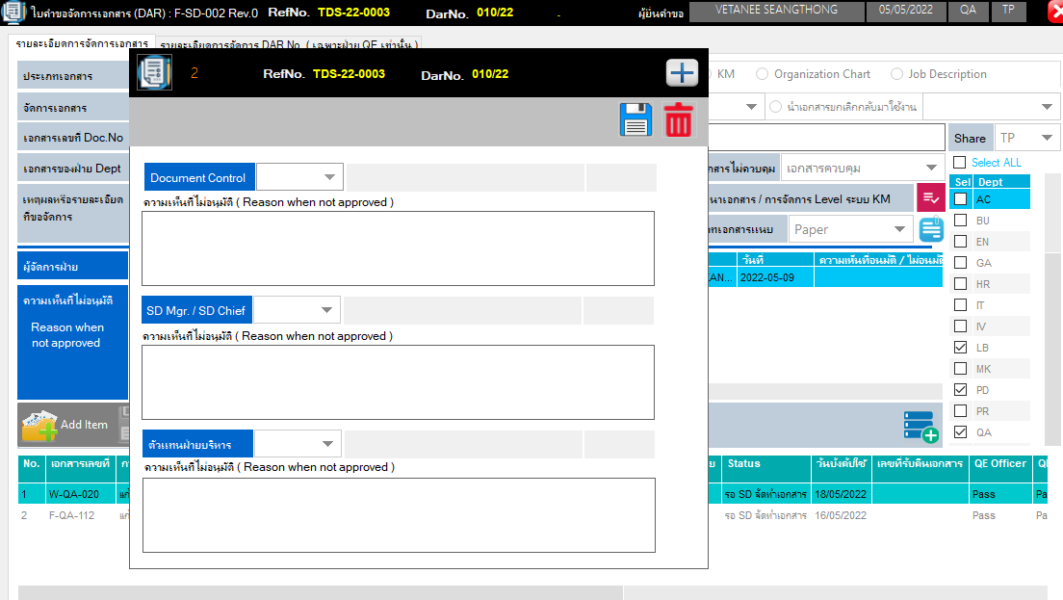

1. ก่อนจะลงนามเอกสาร ต้องให้ MR อนุมัติ ก่อนทุกครั้ง

